云相册缓存、性能等优化
对应组件 | 一级服务 | 二级服务 | 说明 | 总加载时间 | 界面闪动 | 网络请求数 | 离线查看 | Chales截图
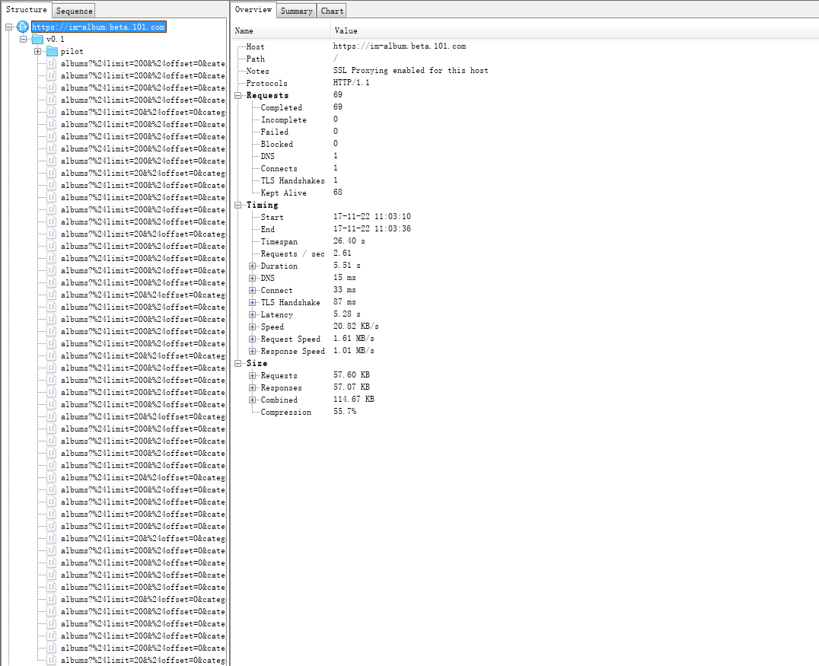
优化前 0.2.30 | 云相册 | 选择用户A，我的相册数据除默认相册和形象照相册外还有至少一个其他相册 | 从PBL首次进入相册列表10次 | 27.88s | 明显闪动 | 69 | 不支持
 |  |  | 选择某个相册进入相册详情后再返回到相册列表 | 2.56s | 明显闪动 | 3 | 不支持
 |  | 选择用户A，时光轴图片数大于50张 | 首次进入时光轴列表 | 1.44s | 无闪动 | 8 | 不支持 | 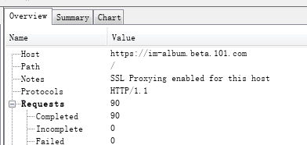
 |  | 选择相册B，照片数大于50 | 进入相册B 10次 | 23.75s | 明显闪动 | 90 | 不支持
 |  |  | 最新最热Tab切换两次 | 2s | 无闪动 | 2 | 不支持
优化后 0.2.34 | 云相册 | 选择用户A，我的相册数据除默认相册和形象照相册外还有至少一个其他相册 | 从PBL首次进入相册列表10次（第一次无缓存，之后读取缓存） | 16.05s | 无闪动 | 2 | 支持 | 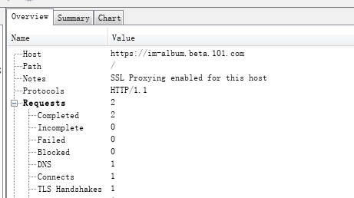
 |  |  | 选择某个相册进入相册详情后再返回到相册列表 | 1.38s | 无闪动 | 2 | 支持 | 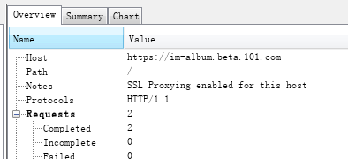
 |  | 选择用户A，时光轴图片数大于50张 | 首次进入时光轴列表 | 0.89s | 无闪动 | 2 | 支持
 |  | 选择相册B，照片数大于50 | 进入相册B 10次（第一次无缓存，之后读取缓存） | 16.63s | 无闪动 | 20 | 支持 | 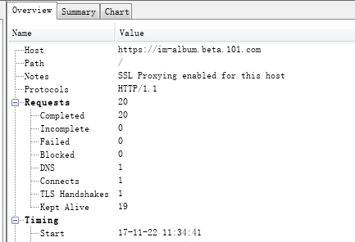
 |  |  | 最新最热Tab切换两次 | 1.65s | 无闪动 | 1 | 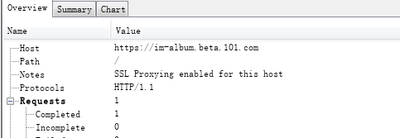 支持
对应组件 | 一级服务 | 二级服务 | 说明 | 流畅度 |  |  |  | 内存分配
 |  |  |  | 最大值 | 最小值 | 次数 | 平均值 | 最大值 | 最小值 | 平均值
优化前 | 云相册-大图浏览 | 选择相册C，有10张GIF动图 | 进入相册C，点击查看大图详情，然后左右滑动，浏览50张次大图 | 60 | 1 | 91 | 51.1 | 430.3 | 194.3 | 319.3

优化后 | 云相册-大图浏览 | 选择相册C，有10张GIF动图 | 进入相册C，点击查看大图详情，然后左右滑动，浏览50张次大图 | 60 | 21 | 92 | 56.72 | 203.11 | 190.06 | 195.37

对应组件 | 一级服务 | 二级服务 | 说明 | 网络流量
 |  |  |  | 流量总消耗(kb) | 请求次数 | 测试时长（s）
优化前 | 云相册 | 选择相册D，图片张数等于10张 | 进入相册详情后再返回到相册列表10次 | 138.5 | 90 | 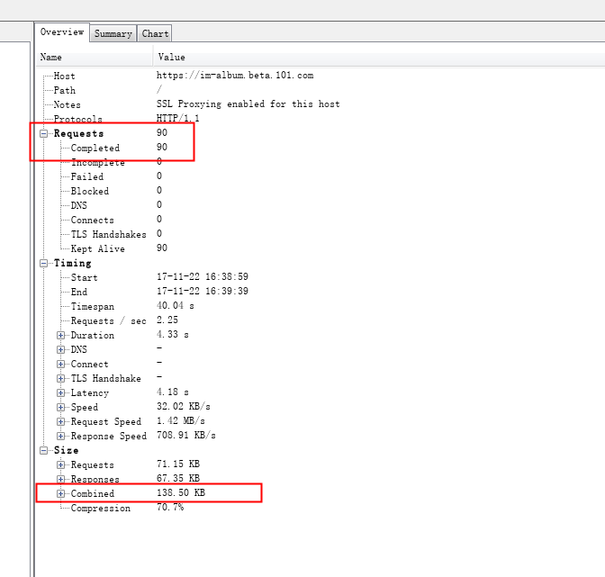 4.33s

优化后 | 云相册 | 选择相册D，图片张数等于10张 | 进入相册详情后再返回到相册列表10次（第一次无缓存，之后读取缓存） | 83.04 | 21 | 1.16s | 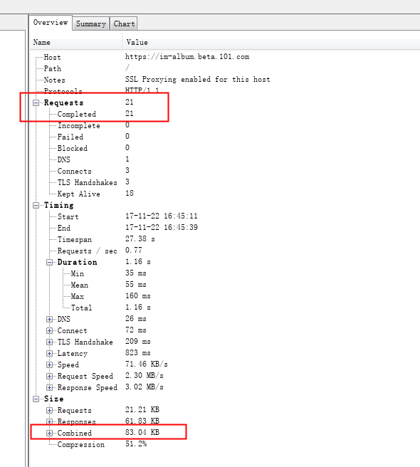

测试设备 | iPhone 6sP
设备系统 | 10.3.3
环境 | 预生产环境
打包工程 | 云相册功能测试
测试时间 | 2017-11-22

测试结论 | 在同样环境、同样账号、同样的相册内容、同样的操作中：

 | 1、优化后的加载时间、网络请求数和界面闪动等明显优于优化前的对应指标
 | 2、优化前，内存从194暴涨至430，暴涨内存容易带来应用崩溃；优化后从190涨至203，趋于平稳；牺牲一定的流畅度，换取内存平滑稳定，并且减少了由于内存消耗过多而引起的应用关闭问题
 | 3、优化前与优化后的流量对比，前者是后者的1.67倍，且优化请求次数减少近70次
 | 基于1、2、3点，测试通过

